Start
 |  | Kävlingeån, vattenkontroll, kemi - 2025

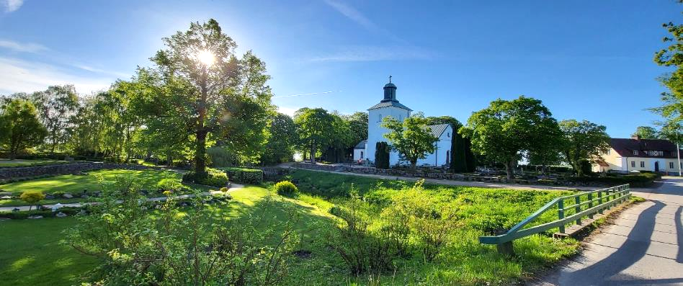
Foto: Provpunkt 32, Bråån. Högseröds kyrka
 | Resultat sorterat per månad | Resultat sorterat per provpunkt | Diagram och statistik
Kommentarer, klassning genom färgmarkering m m utförs ej under ackreditering

 | Månadsrapport | Kommentarer | Vattenföring

 | Länkar | Kontakt

 | På uppdrag av Kävlingeåns vattenråd

Resultat
Startsida
Här kan du få automatisk klassning av halter och värden
Bra eller önskat tillstånd Dåligt eller oönskat tillstånd
Förklaringar av färger och klassindelningar
Parametrar som färgklassas är:
Syrehalt
pH
Grumlighet
Totalfosfor
Totalkväve
Klorofyll a
Siktdjup
Kävlingeån 2025 Resultat
 |  | Peka på röda trianglar (►) för förklaring av parametrar
Provtagningspunkt | Provtagn | Temp | Syreh | Syrem | pH | Gruml | Kond | BOD7 | PO4-P | Tot-P | NO3+2-N | NH4-N | Tot-N | Klor a | Siktdjup | Anmärkning
Nr Läge | datum | °C | mg/l | % |  | FNU | mS/m | mg/l | µg/l | µg/l | µg/l | µg/l | µg/l | µg/l | m
januari
3 Kävlingeån, vid Högsmölla | 2025-01-14 | 2.8 | 13.8 | 102 | 8.0 | 7.6 | 45.8 | 1.5 | 42 | 84 | 4000 | 53 | 4500
10 Kävlingeån, vid Örtofta, uppströms Bråån | 2025-01-14 | 1.8 | 12.9 | 93 | 7.9 | 6.8 | 45.0 | 1.4 | 42 | 92 | 3200 | 74 | 4000
12A Kävlingeån, vid Gårdstånga kyrka | 2025-01-14 | 2.2 | 13.1 | 96 | 7.9 | 7.7 | 43.7 | 1.5 | 40 | 89 | 2900 | 91 | 3500
17 Kävlingeån, vid Vombsjöns utlopp | 2025-01-14 | 2.4 | 13.2 | 97 | 8.2 | 5.7 | 40.4 | 1.4 | 47 | 78 | 3100 | 24 | 3700
19 Torpsbäcken, vid utlopp till Vombsjön | 2025-01-13 | 1.2 | 14.3 | 101 | 8.1 | 5.5 | 46.4 | 1.2 | 37 | 58 | 8100 | 19 | 8200
20 Björkaån, vid Björka före utlopp till Vombsjön | 2025-01-13 | 0.2 | 14.5 | 99 | 8.0 | 8.9 | 49.1 | 1.6 | 38 | 71 | 6700 | 67 | 6600
23 Vollsjöån, nedströms Vollsjö | 2025-01-14 | 2.6 | 13.5 | 99 | 8.1 | 3.2 | 47.2 | 1.2 | 32 | 62 | 6300 | 67 | 6600
51 Tranåsbäcken, vid utlopp till Tolångaån | 2025-01-14 | 3.2 | 12.5 | 93 | 8.0 | 5.2 | 56.8 | 1.2 | 22 | 49 | 6900 | 140 | 7200
52 Djurrödsbäcken, vid utlopp till Tolångaån | 2025-01-14 | 2.2 | 13.6 | 99 | 7.8 | 9.5 | 37.8 | 1.3 | 17 | 79 | 3900 | 71 | 4700
21 Borstbäcken, före utloppet i Vombsjön | 2025-01-13 | 0.4 | 14.1 | 97 | 8.2 | 2.6 | 52.0 | 1.1 | 25 | 41 | 8100 | 19 | 8100
27A Bråån, g:a vägbron vid Örtofta kyrka | 2025-01-14 | 3.0 | 13.3 | 99 | 8.0 | 4.4 | 54.1 | 1.5 | 40 | 74 | 7500 | 230 | 7800
27 Bråån, vägbron vid Ellinge slott | 2025-01-14 | 3.5 | 13.2 | 99 | 8.0 | 9.9 | 55.1 | 2.1 | 37 | 100 | 6700 | 320 | 7400
53A Bråån, vid golfbana, uppströms Eslövsbäcken | 2025-01-14 | 3.1 | 13.3 | 99 | 8.0 | 12.0 | 49.7 | 1.3 | 42 | 100 | 8100 | 76 | 8200
32 Bråån, vid Högseröds kyrka | 2025-01-14 | 2.8 | 13.2 | 97 | 7.9 | 6.6 | 40.9 | 1.4 | 36 | 82 | 6000 | 82 | 6500
33 Sularpsbäcken, nedströms S Sandbys ARV | 2025-01-14 | 3.7 | 12.5 | 95 | 7.9 | 17.0 | 66.6 | 2 | 18 | 71 | 6400 | 220 | 7100
33A Sularpsbäcekn, uppströms S Sandbys ARV | 2025-01-14 | 3.7 | 12.9 | 98 | 8.0 | 14.0 | 60.1 | 1.7 | 20 | 52 | 5600 | 200 | 6200
35 Klingavälsån, vid utlopp till Kävlingeån | 2025-01-14 | 1.0 | 12.0 | 84 | 7.7 | 7.8 | 42.3 | 1.5 | 27 | 66 | 1600 | 170 | 2300
50 Klingavälsån, vid Sövdesjöns utlopp | 2025-01-14 | 2.2 | 12.8 | 93 | 8.1 | 1.9 | 34.9 | 1.5 | 31 | 50 | 1100 | 140 | 1800
18 Vombsjön, djuphålan, yta | 2025-01-13 | 1.5 | 13.7 | 98 | 8.2 | 6.4 | 41.0 |  | 44 | 82 | 3700 | 18 | 4000 |  | 1.5 | Istäckt
18 Vombsjön, djuphålan, botten | 2025-01-13 | 2.0 | 13.2 | 96 |  |  |  |  | 34 | 84 | 3100 | 17 | 3500 |  |  | Istäckt, nära djuphålan

februari
3 Kävlingeån, vid Högsmölla | 2025-02-18 | 1.0 | 14.7 | 103 | 8.0 | 4.9 | 47.1 | 1.1 | 37 | 62 | 3500 | 60 | 4100
12A Kävlingeån, vid Gårdstånga kyrka | 2025-02-18 | 1.7 | 13.9 | 100 | 8.0 | 4.4 | 43.9 | 1.2 | 38 | 64 | 3000 | 65 | 3600
17 Kävlingeån, vid Vombsjöns utlopp | 2025-02-18 | 2.1 | 14.4 | 104 | 8.2 | 2.8 | 42.1 | 0.9 | 43 | 61 | 3400 | 28 | 3700
20 Björkaån, vid Björka före utlopp till Vombsjön | 2025-02-18 | 1.4 | 14.3 | 102 | 8.0 | 3.5 | 56.9 | 1.5 | 28 | 41 | 5000 | 80 | 5500
27A Bråån, g:a vägbron vid Örtofta kyrka | 2025-02-18 | 0.5 | 14.7 | 102 | 8.1 | 2.5 | 61.4 | 1.3 | 39 | 62 | 6400 | 120 | 7000
27 Bråån, vägbron vid Ellinge slott | 2025-02-18 | 2.4 | 14.5 | 106 | 8.0 | 2.0 | 59.7 | 1.3 | 32 | 52 | 6300 | 97 | 7000
53A Bråån, vid golfbana, uppströms Eslövsbäcken | 2025-02-18 | 0.4 | 15.0 | 104 | 8.1 | 4.9 | 55.6 | 1.1 | 35 | 57 | 7200 | 71 | 7600
35 Klingavälsån, vid utlopp till Kävlingeån | 2025-02-18 | 0.9 | 13.6 | 95 | 7.9 | 5.5 | 41.2 | 1.5 | 25 | 63 | 1100 | 110 | 1900
18 Vombsjön, djuphålan, yta |  |  |  |  |  |  |  |  |  |  |  |  |  |  |  | istäckt, inte möjligt att provta
18 Vombsjön, djuphålan, botten |  |  |  |  |  |  |  |  |  |  |  |  |  |  |  | istäckt, inte möjligt att provta

mars
3 Kävlingeån, vid Högsmölla | 2025-03-18 | 13.3 | 13.3 | 91 | 8.1 | 4.8 | 50.0 | 2.4 | 6 | 51 | 2700 | <10 | 3100
10 Kävlingeån, vid Örtofta, uppströms Bråån | 2025-03-18 | 11.4 | 11.4 | 89 | 7.8 | 5.3 | 48.8 | 2.3 | 14 | 58 | 2100 | 89 | 2500
12A Kävlingeån, vid Gårdstånga kyrka | 2025-03-18 | 11.5 | 11.5 | 90 | 7.8 | 6.3 | 46.5 | 2.3 | 19 | 62 | 1400 | 110 | 2000
17 Kävlingeån, vid Vombsjöns utlopp | 2025-03-12 | 4.6 | 15.0 | 118 | 8.5 | 4.6 | 42.0 | 2.8 | 4 | 49 | 3000 | <10 | 3700
19 Torpsbäcken, vid utlopp till Vombsjön | 2025-03-12 | 5.4 | 12.9 | 100 | 8.4 | 4.6 | 53.4 | 3.9 | 3 | 37 | 4300 | <10 | 5200
20 Björkaån, vid Björka före utlopp till Vombsjön | 2025-03-12 | 5.4 | 12.3 | 97 | 8.1 | 2.4 | 54.1 | 1.6 | 11 | 26 | 3600 | 24 | 4200
23 Vollsjöån, nedströms Vollsjö | 2025-03-18 | 2.9 | 16.5 | 123 | 8.4 | 1.6 | 44.6 | 2.2 | 3 | 32 | 3500 | <10 | 3800
51 Tranåsbäcken, vid utlopp till Tolångaån | 2025-03-18 | 3.2 | 14.3 | 106 | 8.1 | 3.0 | 56.0 | 2.2 | 10 | 27 | 3400 | 120 | 3400
52 Djurrödsbäcken, vid utlopp till Tolångaån | 2025-03-18 | 2.8 | 13.9 | 103 | 8.0 | 3.8 | 36.9 | 1.3 | 14 | 35 | 1400 | <10 | 1800
21 Borstbäcken, före utloppet i Vombsjön | 2025-03-12 | 4.6 | 13.4 | 104 | 8.4 | 1.5 | 57.4 | 1.5 | 12 | 20 | 4300 | <10 | 5000
27A Bråån, g:a vägbron vid Örtofta kyrka | 2025-03-18 | 4.6 | 17.9 | 139 | 8.5 | 1.4 | 55.1 | 2.7 | 5 | 30 | 4600 | <10 | 4800
27 Bråån, vägbron vid Ellinge slott | 2025-03-18 | 4.7 | 16.8 | 131 | 8.5 | 1.8 | 56.2 | 2.6 | 9 | 44 | 4500 | 110 | 4800
53A Bråån, vid golfbana, uppströms Eslövsbäcken | 2025-03-18 | 4.4 | 16.1 | 124 | 8.5 | 1.5 | 47.3 | 2.2 | 7 | 27 | 4900 | <10 | 4900
32 Bråån, vid Högseröds kyrka | 2025-03-18 | 3.0 | 14.1 | 104 | 8.1 | 1.9 | 39.2 | 1.6 | 21 | 40 | 3600 | <10 | 3600
33 Sularpsbäcken, nedströms S Sandbys ARV | 2025-03-18 | 5.7 | 15.4 | 123 | 8.2 | 2.4 | 62.5 | 2 | 14 | 37 | 4400 | 49 | 4700
33A Sularpsbäcekn, uppströms S Sandbys ARV | 2025-03-18 | 4.3 | 16.6 | 128 | 8.4 | 1.8 | 60.7 | 1.8 | 8 | 26 | 2800 | <10 | 3000
35 Klingavälsån, vid utlopp till Kävlingeån | 2025-03-12 | 5.7 | 12.3 | 98 | 8.0 | 5.6 | 42.7 | 2.7 | 10 | 48 | 850 | 27 | 1400
50 Klingavälsån, vid Sövdesjöns utlopp | 2025-03-18 | 4.7 | 14.3 | 111 | 8.5 | 1.9 | 33.8 | 3 | <2 | 28 | 780 | 16 | 1300
18 Vombsjön, djuphålan, yta | 2025-03-12 | 4.3 | 14.6 | 112 | 8.4 | 2.7 | 42.2 |  | 5 | 48 | 3100 | <10 | 3700 |  | 1.6
18 Vombsjön, djuphålan, botten | 2025-03-12 | 4.7 | 14.6 | 113 |  |  |  |  | 10 | 51 | 3100 | <10 | 3800

april
3 Kävlingeån, vid Högsmölla | 2025-04-14 | 11.5 | 10.0 | 92 | 8.0 | 2.6 | 57.6 | 1.7 | 14 | 45 | 1800 | 30 | 2500
12A Kävlingeån, vid Gårdstånga kyrka | 2025-04-14 | 11.8 | 8.5 | 79 | 7.8 | 3.5 | 49.7 | 1.9 | 21 | 59 | 1200 | 130 | 1800
17 Kävlingeån, vid Vombsjöns utlopp | 2025-04-14 | 10.2 | 11.9 | 106 | 8.7 | 1.1 | 41.5 | 2 | <2 | 25 | 2400 | 33 | 3000
20 Björkaån, vid Björka före utlopp till Vombsjön | 2025-04-14 | 10.7 | 10.9 | 98 | 8.1 | 1.5 | 53.4 | 2 | 3 | 25 | 2200 | 28 | 2700
27A Bråån, g:a vägbron vid Örtofta kyrka | 2025-04-14 | 11.3 | 10.5 | 96 | 8.1 | 1.4 | 70.1 | 2.6 | 13 | 50 | 2300 | 26 | 3000
...

Sorterat
Startsida
Här kan du få automatisk klassning av halter och värden
Bra eller önskat tillstånd Dåligt eller oönskat tillstånd
Förklaringar av färger och klassindelningar
Parametrar som färgklassas är:
Syrehalt
pH
Grumlighet
Totalfosfor
Totalkväve
Klorofyll a
Siktdjup
Kävlingeån 2025
Sorterat per provpunkt
 |  | Värden < a räknas som a vid beräkning av statistik
Provtagningspunkt | Provtagn | Temp | Syreh | Syrem | pH | Gruml | Kond | BOD7 | PO4-P | Tot-P | NO3+2-N | NH4-N | Tot-N | Klor a | Siktdjup | Anmärkning | provtagare/projektledare
Nr Läge | datum | °C | mg/l | % |  | FNU | mS/m | mg/l | µg/l | µg/l | µg/l | µg/l | µg/l | µg/l | m
3 Kävlingeån, vid Högsmölla | 2025-01-14 | 2.8 | 13.8 | 102 | 8.0 | 7.6 | 45.8 | 2 | 42 | 84 | 4000 | 53 | 4500
3 Kävlingeån, vid Högsmölla | 2025-02-18 | 1.0 | 14.7 | 103 | 8.0 | 4.9 | 47.1 | 1 | 37 | 62 | 3500 | 60 | 4100
3 Kävlingeån, vid Högsmölla | 2025-03-18 | 13.3 | 13.3 | 91 | 8.1 | 4.8 | 50.0 | 2.4 | 6 | 51 | 2700 | <10 | 3100
3 Kävlingeån, vid Högsmölla | 2025-04-14 | 11.5 | 10.0 | 92 | 8.0 | 2.6 | 57.6 | 1.7 | 14 | 45 | 1800 | 30 | 2500
3 Kävlingeån, vid Högsmölla | 2025-06-18 | 20.5 | 8.4 | 93 | 7.9 | 1.2 | 52.1 | 0.9 | 48 | 68 | 1000 | 44 | 1900
3 Kävlingeån, vid Högsmölla | 2025-07-10 | 20.5 | 7.6 | 84 | 7.8 | 0.8 | 52.3 | 0.6 | 57 | 78 | 1100 | 34 | 1300
3 Kävlingeån, vid Högsmölla
3 Kävlingeån, vid Högsmölla
...

Metaller
Startsida
Kävlingeån 2025 Resultat metaller
 |  | * Avser filtrerat prov
Provtagningspunkt | Provtagn | As* | Pb* | Cd* | Ca | Cu*
Nr Läge | datum | µg/l | µg/l | µg/l | mg/l | µg/l
3 Kävlingeån, vid Högsmölla | 2025-01-14 | 0.76 | 0.032 | <0,01 | 76 | 1.2
3 Kävlingeån, vid Högsmölla | 2025-02-18 | 0.68 | <0,02 | <0,01 | 77 | 1.1
3 Kävlingeån, vid Högsmölla | 2025-03-18 | 0.62 | 0.025 | <0,01 | 85 | 0.9
3 Kävlingeån, vid Högsmölla | 2025-04-14 | 0.76 | 0.026 | <0,01 | 87 | 1.0
3 Kävlingeån, vid Högsmölla | 2025-05-13 | 0.92 | <0,02 | <0,01 | 86 | 0.8
3 Kävlingeån, vid Högsmölla | 2025-06-18 | 1.30 | <0,02 | <0,01 | 78 | 0.8
3 Kävlingeån, vid Högsmölla | 2025-07-10 | 1.70 | <0,02 | <0,01 | 79 | 0.7
...

Syreprofiler
Startsida
Utskrift Januari - Juni
Utskrift Juli - December
Kävlingeån 2025
Syreprofiler, 18 Vombsjön, djuphålan

Januari |  | Provdatum | 2025-01-13 | Februari |  | Provdatum |  | Mars |  | Provdatum | 2025-03-12
Djup | Temp | Syrehalt |  | Djup | Temp | Syrehalt |  | Djup | Temp | Syrehalt
(m) | (°C) | (mg/l) |  | (m) | (°C) | (mg/l) |  | (m) | (°C) | (mg/l)
0.5 | 1.5 | 13.7 |  | 0.5 | 0.0 | 0.0 |  | 0.5 | 4.3 | 14.6
1 |  |  |  | 1 |  |  |  | 1
2 |  |  |  | 2 |  |  |  | 2
3 |  |  |  | 3 |  |  |  | 3
4 |  |  |  | 4 |  |  |  | 4
5 |  |  |  | 5 |  |  |  | 5
6 |  |  |  | 6 |  |  |  | 6
7 |  |  |  | 7 |  |  |  | 7
8 |  |  |  | 8 |  |  |  | 8
9 |  |  |  | 9 |  |  |  | 9
10 | 2.0 | 13.2 |  | 10 |  |  |  | 10
11 |  |  |  | 11 |  |  |  | 11
12 |  |  |  | 12 |  |  |  | 12
13 |  |  |  | 13 |  |  |  | 13
14 |  |  |  | 14 |  |  |  | 14
15 |  |  |  | 15 |  |  |  | 15 | 4.7 | 14.6
16 |  |  |  | 16 |  |  |  | 16

April |  | Provdatum | 2025-04-14 | Maj |  | Provdatum | 2025-05-15 | Juni |  | Provdatum |  | Ej ackrediterad analys, syrgas & temperatur
Djup | Temp | Syrehalt |  | Djup | Temp | Syrehalt |  | Djup | Temp | Syrehalt
(m) | (°C) | (mg/l) |  | (m) | (°C) | (mg/l) |  | (m) | (°C) | (mg/l)
0.5 | 9.4 | 11.8 |  | 0.5 | 12.0 | 10.8 |  | 0.5 | 0.0 | 0.0
1 |  |  |  | 1 |  |  |  | 1
2 |  |  |  | 2 |  |  |  | 2
3 |  |  |  | 3 |  |  |  | 3
4 |  |  |  | 4 |  |  |  | 4
5 |  |  |  | 5 |  |  |  | 5
6 |  |  |  | 6 |  |  |  | 6
7 |  |  |  | 7 |  |  |  | 7
8 |  |  |  | 8 | 11.4 | 10.5 |  | 8
9 |  |  |  | 9 |  |  |  | 9
10 |  |  |  | 10 |  |  |  | 10
11 |  |  |  | 11 |  |  |  | 11
12 |  |  |  | 12 |  |  |  | 12
13 |  |  |  | 13 |  |  |  | 13
14 |  |  |  | 14 |  |  |  | 14
15 | 9.5 | 11.4 |  | 15 |  |  |  | 15
16 |  |  |  | 16 |  |  |  | 16

Juli |  | Provdatum |  | Augusti |  | Provdatum |  | September |  | Provdatum
Djup | Temp | Syrehalt |  | Djup | Temp | Syrehalt |  | Djup | Temp | Syrehalt
(m) | (°C) | (mg/l) |  | (m) | (°C) | (mg/l) |  | (m) | (°C) | (mg/l)
0.5 | 0.0 | 0.0 |  | 0.5 | 0.0 | 0.0 |  | 0.5 | 0.0 | 0.0
1 |  |  |  | 1 |  |  |  | 1
2 |  |  |  | 2 |  |  |  | 2
3 |  |  |  | 3 |  |  |  | 3
4 |  |  |  | 4 |  |  |  | 4
5 |  |  |  | 5 |  |  |  | 5
6 |  |  |  | 6 |  |  |  | 6
7 |  |  |  | 7 |  |  |  | 7
8 |  |  |  | 8 |  |  |  | 8
9 |  |  |  | 9 |  |  |  | 9
10 |  |  |  | 10 |  |  |  | 10
11 |  |  |  | 11 |  |  |  | 11
12 |  |  |  | 12 |  |  |  | 12
13 |  |  |  | 13 |  |  |  | 13
14 |  |  |  | 14 |  |  |  | 14
15 |  |  |  | 15 |  |  |  | 15
16 |  |  |  | 16 |  |  |  | 16

Oktober |  | Provdatum |  | November |  | Provdatum |  | December |  | Provdatum
Djup | Temp | Syrehalt |  | Djup | Temp | Syrehalt |  | Djup | Temp | Syrehalt
(m) | (°C) | (mg/l) |  | (m) | (°C) | (mg/l) |  | (m) | (°C) | (mg/l)
0.5 | 0.0 | 0.0 |  | 0.5 | 0.0 | 0.0 |  | 0.5 | 0.0 | 0.0
1 |  |  |  | 1 |  |  |  | 1
2 |  |  |  | 2 |  |  |  | 2
3 |  |  |  | 3 |  |  |  | 3
4 |  |  |  | 4 |  |  |  | 4
5 |  |  |  | 5 |  |  |  | 5
6 |  |  |  | 6 |  |  |  | 6
7 |  |  |  | 7 |  |  |  | 7
8 |  |  |  | 8 |  |  |  | 8
9 |  |  |  | 9 |  |  |  | 9
10 |  |  |  | 10 |  |  |  | 10
11 |  |  |  | 11 |  |  |  | 11
12 |  |  |  | 12 |  |  |  | 12
13 |  |  |  | 13 |  |  |  | 13
14 |  |  |  | 14 |  |  |  | 14
15 |  |  |  | 15 |  |  |  | 15
16 |  |  |  | 16 |  |  |  | 16

Vattenföring
Startsida
Kävlingeån 2025
Vattenföring

Vattenföring Kävlingeån, Högsmölla
 | Kävlingeån, Högsmölla
1/1/2025 | 22.0
1/2/2025 | 32.0
1/3/2025 | 29.0
1/4/2025 | 21.0
1/5/2025 | 14.0
1/6/2025 | 14.0
1/7/2025 | 34.0
1/8/2025 | 35.0
1/9/2025 | 33.0
1/10/2025 | 31.0
1/11/2025 | 30.0
1/12/2025 | 28.0
1/13/2025 | 27.0
1/14/2025 | 26.0
1/15/2025 | 23.0
1/16/2025 | 21.0
1/17/2025 | 19.0
1/18/2025 | 18.0
1/19/2025 | 16.0
1/20/2025 | 15.0
1/21/2025 | 15.0
1/22/2025 | 14.0
1/23/2025 | 16.0
1/24/2025 | 21.0
1/25/2025 | 21.0
1/26/2025 | 23.0
1/27/2025 | 23.0
1/28/2025 | 25.0
1/29/2025 | 26.0
1/30/2025 | 25.0
1/31/2025 | 24.0
2/1/2025 | 23.0
2/2/2025 | 22.0
2/3/2025 | 21.0
2/4/2025 | 17.0
2/5/2025 | 14.0
2/6/2025 | 12.0
2/7/2025 | 12.0
2/8/2025 | 14.0
2/9/2025 | 15.0
2/10/2025 | 14.0
2/11/2025 | 13.0
2/12/2025 | 13.0
2/13/2025 | 12.0
2/14/2025 | 12.0
2/15/2025 | 12.0
2/16/2025 | 12.0
2/17/2025 | 12.0
2/18/2025 | 13.0
2/19/2025 | 13.0
...
 |  |  | Flödesuppgifter för provtagningsdagar

 |  |  | Månad | Datum | 3 Högsmölla1 | 17 Vomsj. utl.1 | 20 Björkaån2 | 27 Ellinge1
 |  |  | Januari | 2025-01-14 | 26 | 6.5 | 5.2 | 1.9
 |  |  | Februari | 2025-02-18 | 13 | 8.0 | 1.9 | 0.8
 |  |  | Mars | 2025-03-18 | 6 | 1.0 | 1.3 | 0.68
 |  |  | April | 2025-04-14 | 4 | 0.5 | 0.9 | 0.35
 |  |  | Maj | 2025-05-13 | 2.4 | 0.3 | 0.6 | 0.21
 |  |  | Juni | 2025-06-18 | 1.5 | 0.3 | 0.36 | 0.12
 |  |  | Juli | 2025-07-10 | 0.9 | 0.3 | 0.35 | 0.11
 |  |  | Augusti
 |  |  | September
 |  |  | Oktober
 |  |  | November
 |  |  | December

 |  |  | 1Aktuella dygnsflöden (m3/s), hämtade från SMHIs vattenweb, observationer. Högsmölla:2171, Vombsjön övre:2018, Bråån Ellinge:2126.
 |  |  | 2Aktuella dygnsflöden (m3/s), hämtade från SMHIs vattenwebb, SHYPE. Björkaån:108, Sularpsbäcken:134, Klingavälsån 104.

 | Vattenföring vid Högsmölla
 | SMHI, Stationsnummer 2171
 | SMHI: Hydrologiska observationer
 | Modelldata per område | SMHI - Vattenwebb
 | Flödesstatistik, Högsmölla (SMHI, S-Hype)
 |  | m3/s
 | HQ10 (10-årsflöde) | 66
 | MHQ (medelhögvattenflöde) | 46
 | MQ (medelflöde) | 10.3
 | MLQ (medellågvattenflöde) | 1.6
...

Statistik
Startsida
Kävlingeån, Vattenkontroll - Statistik
Välj provpunkt
Visa diagram
Statistik för åren: 2010 - 2024
(kan vara annorlunda för vissa parametrar)
...
 |  | °C | mg/l | % |  | FNU | mS/m | mg/l | µg/l | µg/l | µg/l | µg/l | µg/l
3 Kävlingeån, vid Högsmölla | Datum | Temp | Syreh | Syrem | pH | Gruml | Kond | BOD7 | PO4-P | Tot-P | NO3+2-N | NH4-N | Tot-N | Anmärkn | År
...
3 Kävlingeån, vid Högsmölla | 2010-01-14 | 0.1 | 13.2 | 90 | 7.9 | 3.2 |  | 3.0 | 51 | 68 | 3500 | 210 | 4400 |  | 2010
3 Kävlingeån, vid Högsmölla | 2010-02-16 | 0.0 | 9.3 | 64 | 7.8 | 3.9 |  | 3.2 | 66 | 68 | 2200 | 250 | 3200 |  | 2010
3 Kävlingeån, vid Högsmölla | 2010-03-10 | 1.4 | 13.3 | 95 | 8.0 | 4.0 |  | 4.4 | 41 | 64 | 3200 | 250 | 3900 |  | 2010
3 Kävlingeån, vid Högsmölla | 2010-04-22 | 8.0 | 7.6 | 64 | 8.1 | 2.9 |  | 5.8 | 8 | 20 | 2100 | 36 | 2900 |  | 2010
3 Kävlingeån, vid Högsmölla | 2010-05-19 | 12.8 | 10.2 | 97 | 8.0 | 3.0 |  | 2.3 | 12 | 42 | 2000 | 11 | 2600 |  | 2010
3 Kävlingeån, vid Högsmölla | 2010-06-17 | 16.6 | 7.6 | 78 | 7.8 | 2.3 |  | 1.8 | 47 | 70 | 1800 | 52 | 2400 |  | 2010
3 Kävlingeån, vid Högsmölla | 2010-07-20 | 22.7 | 6.1 | 70 | 7.7 | 1.5 |  | 2.0 | 79 | 110 | 1100 | 38 | 1900 |  | 2010
...

Diagram
Startsida
Tips: Skalorna på värde-axlarna i diagrammen är förinställda.
De går att ändra manuellt, om värden hamnar utanför
Statistik / Välj provpunkt

Provpunkt: |  |  |  |  |  |  |  | Senaste provtagningsdatum
3 Kävlingeån, vid Högsmölla | Statistik för: | 2010-01-14 | - | 2024-12-16 |  |  |  | 2025-07-10

Syrehalt
 | Syreh | Medel | +/- 1 std |  | Klass 4
 |  | 10.3 | 12.7 | 7.9 | 2.95
1/14/2010 | 13.2 | 10.3 | 12.7 | 7.9 | 2.95
2/16/2010 | 9.3 | 10.3 | 12.7 | 7.9 | 2.95
3/10/2010 | 13.3 | 10.3 | 12.7 | 7.9 | 2.95
4/22/2010 | 7.6 | 10.3 | 12.7 | 7.9 | 2.95
5/19/2010 | 10.2 | 10.3 | 12.7 | 7.9 | 2.95
6/17/2010 | 7.6 | 10.3 | 12.7 | 7.9 | 2.95
7/20/2010 | 6.1 | 10.3 | 12.7 | 7.9 | 2.95
8/26/2010 | 8.3 | 10.3 | 12.7 | 7.9 | 2.95
9/23/2010 | 9.8 | 10.3 | 12.7 | 7.9 | 2.95
10/20/2010 | 10.2 | 10.3 | 12.7 | 7.9 | 2.95
11/16/2010 | 11.1 | 10.3 | 12.7 | 7.9 | 2.95
12/14/2010 | 13.9 | 10.3 | 12.7 | 7.9 | 2.95
1/11/2011 | 13.7 | 10.3 | 12.7 | 7.9 | 2.95
2/15/2011 | 14.1 | 10.3 | 12.7 | 7.9 | 2.95
3/10/2011 | 13.1 | 10.3 | 12.7 | 7.9 | 2.95
4/13/2011 | 10.6 | 10.3 | 12.7 | 7.9 | 2.95
5/10/2011 | 9.1 | 10.3 | 12.7 | 7.9 | 2.95
6/16/2011 | 7.8 | 10.3 | 12.7 | 7.9 | 2.95
7/14/2011 | 6.8 | 10.3 | 12.7 | 7.9 | 2.95
8/23/2011 | 9.7 | 10.3 | 12.7 | 7.9 | 2.95
9/21/2011 | 9.0 | 10.3 | 12.7 | 7.9 | 2.95
10/18/2011 | 10.6 | 10.3 | 12.7 | 7.9 | 2.95
11/16/2011 | 11.8 | 10.3 | 12.7 | 7.9 | 2.95
12/19/2011 | 14.8 | 10.3 | 12.7 | 7.9 | 2.95
1/18/2012 | 13.0 | 10.3 | 12.7 | 7.9 | 2.95
2/10/2012 | 14.4 | 10.3 | 12.7 | 7.9 | 2.95
3/15/2012 | 13.9 | 10.3 | 12.7 | 7.9 | 2.95
4/13/2012 | 11.0 | 10.3 | 12.7 | 7.9 | 2.95
5/15/2012 | 9.7 | 10.3 | 12.7 | 7.9 | 2.95
6/18/2012 | 8.2 | 10.3 | 12.7 | 7.9 | 2.95
7/11/2012 | 7.6 | 10.3 | 12.7 | 7.9 | 2.95
8/15/2012 | 9.3 | 10.3 | 12.7 | 7.9 | 2.95
9/17/2012 | 8.2 | 10.3 | 12.7 | 7.9 | 2.95
10/11/2012 | 9.9 | 10.3 | 12.7 | 7.9 | 2.95
11/12/2012 | 11.1 | 10.3 | 12.7 | 7.9 | 2.95
12/20/2012 | 13.2 | 10.3 | 12.7 | 7.9 | 2.95
1/16/2013 | 13.9 | 10.3 | 12.7 | 7.9 | 2.95
2/18/2013 | 12.9 | 10.3 | 12.7 | 7.9 | 2.95
3/14/2013 | 13.3 | 10.3 | 12.7 | 7.9 | 2.95
4/15/2013 | 11.7 | 10.3 | 12.7 | 7.9 | 2.95
5/14/2013 | 8.8 | 10.3 | 12.7 | 7.9 | 2.95
6/18/2013 | 7.3 | 10.3 | 12.7 | 7.9 | 2.95
7/10/2013 | 7.8 | 10.3 | 12.7 | 7.9 | 2.95
8/14/2013 | 7.5 | 10.3 | 12.7 | 7.9 | 2.95
9/12/2013 | 7.3 | 10.3 | 12.7 | 7.9 | 2.95
10/25/2013 | 10.5 | 10.3 | 12.7 | 7.9 | 2.95
11/13/2013 | 11.4 | 10.3 | 12.7 | 7.9 | 2.95
12/11/2013 | 12.1 | 10.3 | 12.7 | 7.9 | 2.95
1/15/2014 | 13.5 | 10.3 | 12.7 | 7.9 | 2.95
...
Årets resultat, syrehalt
1/14/2025 | 13.79
2/18/2025 | 14.72
3/18/2025 | 13.33
4/14/2025 | 9.98
5/13/2025 | 9.42
6/18/2025 | 8.38
 | 0
 | 0
 | 0
 | 0
 | 0
 | 0
 |  |  |  |  | Syre | halt | mättnad | Årets resultat
 |  |  |  |  |  | mg/l | % | Datum | mg/l | %
 |  |  |  |  | Medel | 10.3 | 90 | 2025-01-14 | 13.79 | 102
 |  |  |  |  | Std.avv. | 2.4 | 10 | 2025-02-18 | 14.72 | 103
 |  |  |  |  | Max | 14.8 | 119 | 2025-03-18 | 13.33 | 91
 |  |  |  |  | Min | 5.0 | 56 | 2025-04-14 | 9.98 | 92
 |  |  |  |  | Antal värden | 180 |  | 2025-05-13 | 9.42 | 94
 |  |  |  |  |  |  |  | 2025-06-18 | 8.38 | 93
 |  |  |  |  | Senaste | 7.6 | 84 | 2025-07-10 | 7.60 | 84

Tot-N
 | Tot-N | Medel | +/- 1 std |  | Klass 5
 |  | 3577 | 5636 | 1518 | 5000
1/14/2010 | 4400 | 3577 | 5636 | 1518 | 5000
2/16/2010 | 3200 | 3577 | 5636 | 1518 | 5000
3/10/2010 | 3900 | 3577 | 5636 | 1518 | 5000
4/22/2010 | 2900 | 3577 | 5636 | 1518 | 5000
5/19/2010 | 2600 | 3577 | 5636 | 1518 | 5000
6/17/2010 | 2400 | 3577 | 5636 | 1518 | 5000
7/20/2010 | 1900 | 3577 | 5636 | 1518 | 5000
8/26/2010 | 5000 | 3577 | 5636 | 1518 | 5000
9/23/2010 | 5200 | 3577 | 5636 | 1518 | 5000
10/20/2010 | 2900 | 3577 | 5636 | 1518 | 5000
11/16/2010 | 7900 | 3577 | 5636 | 1518 | 5000
12/14/2010 | 6200 | 3577 | 5636 | 1518 | 5000
1/11/2011 | 5300 | 3577 | 5636 | 1518 | 5000
2/15/2011 | 5000 | 3577 | 5636 | 1518 | 5000
3/10/2011 | 4100 | 3577 | 5636 | 1518 | 5000
4/13/2011 | 3500 | 3577 | 5636 | 1518 | 5000
5/10/2011 | 2500 | 3577 | 5636 | 1518 | 5000
6/16/2011 | 2200 | 3577 | 5636 | 1518 | 5000
7/14/2011 | 2200 | 3577 | 5636 | 1518 | 5000
8/23/2011 | 2900 | 3577 | 5636 | 1518 | 5000
9/21/2011 | 2400 | 3577 | 5636 | 1518 | 5000
10/18/2011 | 3900 | 3577 | 5636 | 1518 | 5000
11/16/2011 | 2800 | 3577 | 5636 | 1518 | 5000
12/19/2011 | 6000 | 3577 | 5636 | 1518 | 5000
1/18/2012 | 3800 | 3577 | 5636 | 1518 | 5000
2/10/2012 | 3500 | 3577 | 5636 | 1518 | 5000
3/15/2012 | 3800 | 3577 | 5636 | 1518 | 5000
4/13/2012 | 2600 | 3577 | 5636 | 1518 | 5000
5/15/2012 | 2100 | 3577 | 5636 | 1518 | 5000
6/18/2012 | 2200 | 3577 | 5636 | 1518 | 5000
7/11/2012 | 1700 | 3577 | 5636 | 1518 | 5000
8/15/2012 | 1100 | 3577 | 5636 | 1518 | 5000
9/17/2012 | 1500 | 3577 | 5636 | 1518 | 5000
10/11/2012 | 3200 | 3577 | 5636 | 1518 | 5000
11/12/2012 | 4500 | 3577 | 5636 | 1518 | 5000
12/20/2012 | 7900 | 3577 | 5636 | 1518 | 5000
1/16/2013 | 5100 | 3577 | 5636 | 1518 | 5000
2/18/2013 | 4300 | 3577 | 5636 | 1518 | 5000
3/14/2013 | 4300 | 3577 | 5636 | 1518 | 5000
4/15/2013 | 2900 | 3577 | 5636 | 1518 | 5000
5/14/2013 | 1700 | 3577 | 5636 | 1518 | 5000
6/18/2013 | 1800 | 3577 | 5636 | 1518 | 5000
7/10/2013 | 1400 | 3577 | 5636 | 1518 | 5000
8/14/2013 | 1600 | 3577 | 5636 | 1518 | 5000
9/12/2013 | 1600 | 3577 | 5636 | 1518 | 5000
10/25/2013 | 6700 | 3577 | 5636 | 1518 | 5000
11/13/2013 | 9200 | 3577 | 5636 | 1518 | 5000
12/11/2013 | 8500 | 3577 | 5636 | 1518 | 5000
1/15/2014 | 5300 | 3577 | 5636 | 1518 | 5000
...
Årets resultat, Tot-N
1/14/2025 | 4500
2/18/2025 | 4100
3/18/2025 | 3100
4/14/2025 | 2500
5/13/2025 | 1800
6/18/2025 | 1900
 | 0
 | 0
 | 0
 | 0
 | 0
 | 0
 |  |  |  |  | Tot-N | µg/l |  | Årets resultat
 |  |  |  |  |  |  |  | Datum | µg/l
 |  |  |  |  | Medel | 3577 |  | 2025-01-14 | 4500
 |  |  |  |  | Std.avv. | 2059 |  | 2025-02-18 | 4100
 |  |  |  |  | Max | 12000 |  | 2025-03-18 | 3100
 |  |  |  |  | Min | 1000 |  | 2025-04-14 | 2500
 |  |  |  |  | Antal värden | 180 |  | 2025-05-13 | 1800
 |  |  |  |  |  |  |  | 2025-06-18 | 1900
 |  |  |  |  | Senaste | 1300 |  | 2025-07-10 | 1300

Tot-P
 | Tot-P | Medel | +/- 1 std |  | Medel
 |  | 63 | 81 | 45 | 2942
1/14/2010 | 68 | 63 | 81 | 45 | 2942
2/16/2010 | 68 | 63 | 81 | 45 | 2942
3/10/2010 | 64 | 63 | 81 | 45 | 2942
4/22/2010 | 20 | 63 | 81 | 45 | 2942
5/19/2010 | 42 | 63 | 81 | 45 | 2942
6/17/2010 | 70 | 63 | 81 | 45 | 2942
7/20/2010 | 110 | 63 | 81 | 45 | 2942
8/26/2010 | 86 | 63 | 81 | 45 | 2942
9/23/2010 | 61 | 63 | 81 | 45 | 2942
10/20/2010 | 47 | 63 | 81 | 45 | 2942
11/16/2010 | 100 | 63 | 81 | 45 | 2942
12/14/2010 | 54 | 63 | 81 | 45 | 2942
1/11/2011 | 56 | 63 | 81 | 45 | 2942
2/15/2011 | 63 | 63 | 81 | 45 | 2942
3/10/2011 | 65 | 63 | 81 | 45 | 2942
4/13/2011 | 34 | 63 | 81 | 45 | 2942
5/10/2011 | 42 | 63 | 81 | 45 | 2942
6/16/2011 | 120 | 63 | 81 | 45 | 2942
7/14/2011 | 82 | 63 | 81 | 45 | 2942
8/23/2011 | 67 | 63 | 81 | 45 | 2942
9/21/2011 | 62 | 63 | 81 | 45 | 2942
10/18/2011 | 63 | 63 | 81 | 45 | 2942
11/16/2011 | 54 | 63 | 81 | 45 | 2942
12/19/2011 | 83 | 63 | 81 | 45 | 2942
1/18/2012 | 64 | 63 | 81 | 45 | 2942
2/10/2012 | 55 | 63 | 81 | 45 | 2942
3/15/2012 | 49 | 63 | 81 | 45 | 2942
4/13/2012 | 36 | 63 | 81 | 45 | 2942
5/15/2012 | 44 | 63 | 81 | 45 | 2942
6/18/2012 | 66 | 63 | 81 | 45 | 2942
7/11/2012 | 76 | 63 | 81 | 45 | 2942
8/15/2012 | 62 | 63 | 81 | 45 | 2942
9/17/2012 | 81 | 63 | 81 | 45 | 2942
10/11/2012 | 92 | 63 | 81 | 45 | 2942
11/12/2012 | 90 | 63 | 81 | 45 | 2942
12/20/2012 | 84 | 63 | 81 | 45 | 2942
1/16/2013 | 68 | 63 | 81 | 45 | 2942
2/18/2013 | 60 | 63 | 81 | 45 | 2942
3/14/2013 | 44 | 63 | 81 | 45 | 2942
4/15/2013 | 26 | 63 | 81 | 45 | 2942
5/14/2013 | 47 | 63 | 81 | 45 | 2942
6/18/2013 | 73 | 63 | 81 | 45 | 2942
7/10/2013 | 64 | 63 | 81 | 45 | 2942
8/14/2013 | 84 | 63 | 81 | 45 | 2942
9/12/2013 | 68 | 63 | 81 | 45 | 2942
10/25/2013 | 73 | 63 | 81 | 45 | 2942
11/13/2013 | 73 | 63 | 81 | 45 | 2942
12/11/2013 | 70 | 63 | 81 | 45 | 2942
1/15/2014 | 67 | 63 | 81 | 45 | 2942
...
Årets resultat, Tot-P
1/14/2025 | 42
2/18/2025 | 37
3/18/2025 | 6.1
4/14/2025 | 14
5/13/2025 | 20
6/18/2025 | 48
 | 0
 | 0
 | 0
 | 0
 | 0
 | 0
 |  |  |  |  | Tot-P | µg/l |  | Årets resultat
 |  |  |  |  |  |  |  | Datum | µg/l
 |  |  |  |  | Medel | 63 |  | 2025-01-14 | 42
 |  |  |  |  | Std.avv. | 18 |  | 2025-02-18 | 37
 |  |  |  |  | Max | 120 |  | 2025-03-18 | 6
 |  |  |  |  | Min | 20 |  | 2025-04-14 | 14
 |  |  |  |  | Antal värden | 180 |  | 2025-05-13 | 20
 |  |  |  |  |  |  |  | 2025-06-18 | 48
 |  |  |  |  | Senaste | 57 |  | 2025-07-10 | 57

pH
 | pH | Medel | +/- 1 std |  | Klass 3
 |  | 7.9 | 8.1 | 7.8 | 6.5
1/14/2010 | 7.9 | 7.9 | 8.1 | 7.8 | 6.5
2/16/2010 | 7.8 | 7.9 | 8.1 | 7.8 | 6.5
3/10/2010 | 8.0 | 7.9 | 8.1 | 7.8 | 6.5
4/22/2010 | 8.1 | 7.9 | 8.1 | 7.8 | 6.5
5/19/2010 | 8.0 | 7.9 | 8.1 | 7.8 | 6.5
6/17/2010 | 7.8 | 7.9 | 8.1 | 7.8 | 6.5
7/20/2010 | 7.7 | 7.9 | 8.1 | 7.8 | 6.5
8/26/2010 | 7.9 | 7.9 | 8.1 | 7.8 | 6.5
9/23/2010 | 7.9 | 7.9 | 8.1 | 7.8 | 6.5
10/20/2010 | 8.0 | 7.9 | 8.1 | 7.8 | 6.5
11/16/2010 | 7.9 | 7.9 | 8.1 | 7.8 | 6.5
12/14/2010 | 7.9 | 7.9 | 8.1 | 7.8 | 6.5
1/11/2011 | 7.9 | 7.9 | 8.1 | 7.8 | 6.5
2/15/2011 | 8.0 | 7.9 | 8.1 | 7.8 | 6.5
3/10/2011 | 8.0 | 7.9 | 8.1 | 7.8 | 6.5
4/13/2011 | 8.0 | 7.9 | 8.1 | 7.8 | 6.5
5/10/2011 | 8.0 | 7.9 | 8.1 | 7.8 | 6.5
6/16/2011 | 8.0 | 7.9 | 8.1 | 7.8 | 6.5
7/14/2011 | 7.8 | 7.9 | 8.1 | 7.8 | 6.5
8/23/2011 | 7.9 | 7.9 | 8.1 | 7.8 | 6.5
9/21/2011 | 8.0 | 7.9 | 8.1 | 7.8 | 6.5
10/18/2011 | 7.9 | 7.9 | 8.1 | 7.8 | 6.5
11/16/2011 | 8.0 | 7.9 | 8.1 | 7.8 | 6.5
12/19/2011 | 7.9 | 7.9 | 8.1 | 7.8 | 6.5
1/18/2012 | 8.0 | 7.9 | 8.1 | 7.8 | 6.5
2/10/2012 | 8.0 | 7.9 | 8.1 | 7.8 | 6.5
3/15/2012 | 8.1 | 7.9 | 8.1 | 7.8 | 6.5
4/13/2012 | 8.1 | 7.9 | 8.1 | 7.8 | 6.5
5/15/2012 | 8.1 | 7.9 | 8.1 | 7.8 | 6.5
6/18/2012 | 7.9 | 7.9 | 8.1 | 7.8 | 6.5
7/11/2012 | 7.9 | 7.9 | 8.1 | 7.8 | 6.5
8/15/2012 | 8.0 | 7.9 | 8.1 | 7.8 | 6.5
9/17/2012 | 8.0 | 7.9 | 8.1 | 7.8 | 6.5
10/11/2012 | 8.1 | 7.9 | 8.1 | 7.8 | 6.5
11/12/2012 | 8.0 | 7.9 | 8.1 | 7.8 | 6.5
12/20/2012 | 8.0 | 7.9 | 8.1 | 7.8 | 6.5
1/16/2013 | 8.1 | 7.9 | 8.1 | 7.8 | 6.5
2/18/2013 | 8.0 | 7.9 | 8.1 | 7.8 | 6.5
3/14/2013 | 8.1 | 7.9 | 8.1 | 7.8 | 6.5
4/15/2013 | 8.1 | 7.9 | 8.1 | 7.8 | 6.5
5/14/2013 | 8.1 | 7.9 | 8.1 | 7.8 | 6.5
6/18/2013 | 7.9 | 7.9 | 8.1 | 7.8 | 6.5
7/10/2013 | 7.9 | 7.9 | 8.1 | 7.8 | 6.5
8/14/2013 | 7.9 | 7.9 | 8.1 | 7.8 | 6.5
9/12/2013 | 7.8 | 7.9 | 8.1 | 7.8 | 6.5
10/25/2013 | 7.9 | 7.9 | 8.1 | 7.8 | 6.5
11/13/2013 | 8.0 | 7.9 | 8.1 | 7.8 | 6.5
12/11/2013 | 8.0 | 7.9 | 8.1 | 7.8 | 6.5
1/15/2014 | 8.0 | 7.9 | 8.1 | 7.8 | 6.5
...
Årets resultat, pH
1/14/2025 | 8
2/18/2025 | 8
3/18/2025 | 8.1
4/14/2025 | 8
5/13/2025 | 7.9
6/18/2025 | 7.9
 | 0
 | 0
 | 0
 | 0
 | 0
 | 0
 |  |  |  |  | pH |  |  | Årets resultat
 |  |  |  |  |  |  |  | Datum
 |  |  |  |  | Medel | 7.9 |  | 2025-01-14 | 8.0
 |  |  |  |  | Std.avv. | 0.1 |  | 2025-02-18 | 8.0
 |  |  |  |  | Max | 8.3 |  | 2025-03-18 | 8.1
 |  |  |  |  | Min | 7.4 |  | 2025-04-14 | 8.0
 |  |  |  |  | Antal värden | 179 |  | 2025-05-13 | 7.9
 |  |  |  |  |  |  |  | 2025-06-18 | 7.9
 |  |  |  |  | Senaste | 7.8 |  | 2025-07-10 | 7.8

Grumlighet
 | Gruml | Medel | +/- 1 std |  | Klass 5
 |  | 3.4 | 6.4 | 0.3 | 7
1/14/2010 | 3.2 | 3.4 | 6.4 | 0.3 | 7
2/16/2010 | 3.9 | 3.4 | 6.4 | 0.3 | 7
3/10/2010 | 4.0 | 3.4 | 6.4 | 0.3 | 7
4/22/2010 | 2.9 | 3.4 | 6.4 | 0.3 | 7
5/19/2010 | 3.0 | 3.4 | 6.4 | 0.3 | 7
6/17/2010 | 2.3 | 3.4 | 6.4 | 0.3 | 7
7/20/2010 | 1.5 | 3.4 | 6.4 | 0.3 | 7
8/26/2010 | 2.0 | 3.4 | 6.4 | 0.3 | 7
9/23/2010 | 3.1 | 3.4 | 6.4 | 0.3 | 7
10/20/2010 | 2.4 | 3.4 | 6.4 | 0.3 | 7
11/16/2010 | 4.6 | 3.4 | 6.4 | 0.3 | 7
12/14/2010 | 4.2 | 3.4 | 6.4 | 0.3 | 7
1/11/2011 | 6.0 | 3.4 | 6.4 | 0.3 | 7
2/15/2011 | 9.4 | 3.4 | 6.4 | 0.3 | 7
3/10/2011 | 6.8 | 3.4 | 6.4 | 0.3 | 7
4/13/2011 | 3.0 | 3.4 | 6.4 | 0.3 | 7
5/10/2011 | 2.5 | 3.4 | 6.4 | 0.3 | 7
6/16/2011 | 2.4 | 3.4 | 6.4 | 0.3 | 7
7/14/2011 | 1.2 | 3.4 | 6.4 | 0.3 | 7
8/23/2011 | 2.0 | 3.4 | 6.4 | 0.3 | 7
9/21/2011 | 4.3 | 3.4 | 6.4 | 0.3 | 7
10/18/2011 | 3.4 | 3.4 | 6.4 | 0.3 | 7
11/16/2011 | 3.2 | 3.4 | 6.4 | 0.3 | 7
12/19/2011 | 10.0 | 3.4 | 6.4 | 0.3 | 7
1/18/2012 | 7.2 | 3.4 | 6.4 | 0.3 | 7
2/10/2012 | 4.0 | 3.4 | 6.4 | 0.3 | 7
3/15/2012 | 4.4 | 3.4 | 6.4 | 0.3 | 7
4/13/2012 | 3.1 | 3.4 | 6.4 | 0.3 | 7
5/15/2012 | 3.2 | 3.4 | 6.4 | 0.3 | 7
6/18/2012 | 2.3 | 3.4 | 6.4 | 0.3 | 7
7/11/2012 | 1.1 | 3.4 | 6.4 | 0.3 | 7
8/15/2012 | 1.0 | 3.4 | 6.4 | 0.3 | 7
9/17/2012 | 1.2 | 3.4 | 6.4 | 0.3 | 7
10/11/2012 | 1.7 | 3.4 | 6.4 | 0.3 | 7
11/12/2012 | 3.3 | 3.4 | 6.4 | 0.3 | 7
12/20/2012 | 7.1 | 3.4 | 6.4 | 0.3 | 7
1/16/2013 | 5.3 | 3.4 | 6.4 | 0.3 | 7
2/18/2013 | 3.5 | 3.4 | 6.4 | 0.3 | 7
3/14/2013 | 3.4 | 3.4 | 6.4 | 0.3 | 7
4/15/2013 | 2.5 | 3.4 | 6.4 | 0.3 | 7
5/14/2013 | 4.0 | 3.4 | 6.4 | 0.3 | 7
6/18/2013 | 2.8 | 3.4 | 6.4 | 0.3 | 7
7/10/2013 | 0.8 | 3.4 | 6.4 | 0.3 | 7
8/14/2013 | 1.0 | 3.4 | 6.4 | 0.3 | 7
9/12/2013 | 1.5 | 3.4 | 6.4 | 0.3 | 7
10/25/2013 | 3.5 | 3.4 | 6.4 | 0.3 | 7
11/13/2013 | 7.2 | 3.4 | 6.4 | 0.3 | 7
12/11/2013 | 5.4 | 3.4 | 6.4 | 0.3 | 7
1/15/2014 | 7.2 | 3.4 | 6.4 | 0.3 | 7
...
Årets resultat, grumlighet
1/14/2025 | 7.6
2/18/2025 | 4.9
3/18/2025 | 4.8
4/14/2025 | 2.6
5/13/2025 | 1.7
6/18/2025 | 1.2
 | 0
 | 0
 | 0
 | 0
 | 0
 | 0
 |  |  |  |  | Grumlighet | FNU |  | Årets resultat
 |  |  |  |  | (Turbiditet) |  |  | Datum | FNU
 |  |  |  |  | Medel | 3.4 |  | 2025-01-14 | 7.6
 |  |  |  |  | Std.avv. | 3.0 |  | 2025-02-18 | 4.9
 |  |  |  |  | Max | 19.0 |  | 2025-03-18 | 4.8
 |  |  |  |  | Min | 0.4 |  | 2025-04-14 | 2.6
 |  |  |  |  | Antal värden | 179 |  | 2025-05-13 | 1.7
 |  |  |  |  |  |  |  | 2025-06-18 | 1.2
 |  |  |  |  | Senaste | 0.8 |  | 2025-07-10 | 0.8

Konduktivitet
 | Kond | Medel | +/- 1 std
 |  | 48.1 | 52.3 | 43.9
1/14/2010 |  | 48.1 | 52.3 | 43.9
2/16/2010 |  | 48.1 | 52.3 | 43.9
3/10/2010 |  | 48.1 | 52.3 | 43.9
4/22/2010 |  | 48.1 | 52.3 | 43.9
5/19/2010 |  | 48.1 | 52.3 | 43.9
6/17/2010 |  | 48.1 | 52.3 | 43.9
7/20/2010 |  | 48.1 | 52.3 | 43.9
8/26/2010 |  | 48.1 | 52.3 | 43.9
9/23/2010 |  | 48.1 | 52.3 | 43.9
10/20/2010 |  | 48.1 | 52.3 | 43.9
11/16/2010 |  | 48.1 | 52.3 | 43.9
12/14/2010 |  | 48.1 | 52.3 | 43.9
1/11/2011 |  | 48.1 | 52.3 | 43.9
2/15/2011 |  | 48.1 | 52.3 | 43.9
3/10/2011 |  | 48.1 | 52.3 | 43.9
4/13/2011 |  | 48.1 | 52.3 | 43.9
5/10/2011 |  | 48.1 | 52.3 | 43.9
6/16/2011 |  | 48.1 | 52.3 | 43.9
7/14/2011 |  | 48.1 | 52.3 | 43.9
8/23/2011 |  | 48.1 | 52.3 | 43.9
9/21/2011 |  | 48.1 | 52.3 | 43.9
10/18/2011 |  | 48.1 | 52.3 | 43.9
11/16/2011 |  | 48.1 | 52.3 | 43.9
12/19/2011 |  | 48.1 | 52.3 | 43.9
1/18/2012 |  | 48.1 | 52.3 | 43.9
2/10/2012 |  | 48.1 | 52.3 | 43.9
3/15/2012 |  | 48.1 | 52.3 | 43.9
4/13/2012 |  | 48.1 | 52.3 | 43.9
5/15/2012 |  | 48.1 | 52.3 | 43.9
6/18/2012 |  | 48.1 | 52.3 | 43.9
7/11/2012 |  | 48.1 | 52.3 | 43.9
8/15/2012 |  | 48.1 | 52.3 | 43.9
9/17/2012 |  | 48.1 | 52.3 | 43.9
10/11/2012 |  | 48.1 | 52.3 | 43.9
11/12/2012 |  | 48.1 | 52.3 | 43.9
12/20/2012 |  | 48.1 | 52.3 | 43.9
1/16/2013 |  | 48.1 | 52.3 | 43.9
2/18/2013 |  | 48.1 | 52.3 | 43.9
3/14/2013 |  | 48.1 | 52.3 | 43.9
4/15/2013 |  | 48.1 | 52.3 | 43.9
5/14/2013 |  | 48.1 | 52.3 | 43.9
6/18/2013 |  | 48.1 | 52.3 | 43.9
7/10/2013 |  | 48.1 | 52.3 | 43.9
8/14/2013 |  | 48.1 | 52.3 | 43.9
9/12/2013 |  | 48.1 | 52.3 | 43.9
10/25/2013 |  | 48.1 | 52.3 | 43.9
11/13/2013 |  | 48.1 | 52.3 | 43.9
12/11/2013 |  | 48.1 | 52.3 | 43.9
1/15/2014 |  | 48.1 | 52.3 | 43.9
...
Årets resultat, konduktivitet
1/14/2025 | 45.8
2/18/2025 | 47.1
3/18/2025 | 50
4/14/2025 | 57.6
5/13/2025 | 55.1
6/18/2025 | 52.1
 | 0
 | 0
 | 0
 | 0
 | 0
 | 0
 |  |  |  |  | Kond | mS/m |  | Årets resultat
 |  |  |  |  |  |  |  | Datum | mS/m
 |  |  |  |  | Medel | 48.1 |  | 2025-01-14 | 45.8
 |  |  |  |  | Std.avv. | 4.2 |  | 2025-02-18 | 47.1
 |  |  |  |  | Max | 59.2 |  | 2025-03-18 | 50.0
 |  |  |  |  | Min | 36.6 |  | 2025-04-14 | 57.6
 |  |  |  |  | Antal värden | 46 |  | 2025-05-13 | 55.1
 |  |  |  |  |  |  |  | 2025-06-18 | 52.1
 |  |  |  |  | Senaste | 52.3 |  | 2025-07-10 | 52.3

BOD-7
 | BOD7 | Medel | +/- 1 std
 | 0 | 2.1 | 3.2 | 1.0
1/14/2010 | 3 | 2.1 | 3.2 | 1.0
2/16/2010 | 3.2 | 2.1 | 3.2 | 1.0
3/10/2010 | 4.4 | 2.1 | 3.2 | 1.0
4/22/2010 | 5.8 | 2.1 | 3.2 | 1.0
5/19/2010 | 2.3 | 2.1 | 3.2 | 1.0
6/17/2010 | 1.8 | 2.1 | 3.2 | 1.0
7/20/2010 | 2 | 2.1 | 3.2 | 1.0
8/26/2010 | 1.5 | 2.1 | 3.2 | 1.0
9/23/2010 | 2.3 | 2.1 | 3.2 | 1.0
10/20/2010 | 1.8 | 2.1 | 3.2 | 1.0
11/16/2010 | 0.9 | 2.1 | 3.2 | 1.0
12/14/2010 | 3.4 | 2.1 | 3.2 | 1.0
1/11/2011 | 2.6 | 2.1 | 3.2 | 1.0
2/15/2011 | 4.8 | 2.1 | 3.2 | 1.0
3/10/2011 | 4.3 | 2.1 | 3.2 | 1.0
4/13/2011 | 2.25 | 2.1 | 3.2 | 1.0
5/10/2011 | 3.3 | 2.1 | 3.2 | 1.0
6/16/2011 | 1.65 | 2.1 | 3.2 | 1.0
7/14/2011 | 2 | 2.1 | 3.2 | 1.0
8/23/2011 | 2.2 | 2.1 | 3.2 | 1.0
9/21/2011 | 2.2 | 2.1 | 3.2 | 1.0
10/18/2011 | 1.6 | 2.1 | 3.2 | 1.0
11/16/2011 | 2.3 | 2.1 | 3.2 | 1.0
12/19/2011 | 2.45 | 2.1 | 3.2 | 1.0
1/18/2012 | 2.5 | 2.1 | 3.2 | 1.0
2/10/2012 | 0.5 | 2.1 | 3.2 | 1.0
3/15/2012 | 2.3 | 2.1 | 3.2 | 1.0
4/13/2012 | 3 | 2.1 | 3.2 | 1.0
5/15/2012 | 2.8 | 2.1 | 3.2 | 1.0
6/18/2012 | 1.3 | 2.1 | 3.2 | 1.0
7/11/2012 | 0.75 | 2.1 | 3.2 | 1.0
8/15/2012 | 1.1 | 2.1 | 3.2 | 1.0
9/17/2012 | 0.85 | 2.1 | 3.2 | 1.0
10/11/2012 | 1.4 | 2.1 | 3.2 | 1.0
11/12/2012 | 1.4 | 2.1 | 3.2 | 1.0
12/20/2012 | 2.5 | 2.1 | 3.2 | 1.0
1/16/2013 | 2.3 | 2.1 | 3.2 | 1.0
2/18/2013 | 2.3 | 2.1 | 3.2 | 1.0
3/14/2013 | 2.5 | 2.1 | 3.2 | 1.0
4/15/2013 | 2.4 | 2.1 | 3.2 | 1.0
5/14/2013 | 3.7 | 2.1 | 3.2 | 1.0
6/18/2013 | 1.4 | 2.1 | 3.2 | 1.0
7/10/2013 | 0.88 | 2.1 | 3.2 | 1.0
8/14/2013 | 0.8 | 2.1 | 3.2 | 1.0
9/12/2013 | 1 | 2.1 | 3.2 | 1.0
10/25/2013 | 0.5 | 2.1 | 3.2 | 1.0
11/13/2013 | 1.6 | 2.1 | 3.2 | 1.0
12/11/2013 | 1.8 | 2.1 | 3.2 | 1.0
1/15/2014 | 2.4 | 2.1 | 3.2 | 1.0
...
Årets resultat, BOD-7
1/14/2025 | 1.5
2/18/2025 | 1.1
3/18/2025 | 2.4
4/14/2025 | 1.7
5/13/2025 | 1
6/18/2025 | 0.89
 | 0
 | 0
 | 0
 | 0
 | 0
 | 0
 |  |  |  |  | BOD-7 | mg/l |  | Årets resultat
 |  |  |  |  |  |  |  | Datum | mg/l
 |  |  |  |  | Medel | 2.1 |  | 2025-01-14 | 1.5
 |  |  |  |  | Std.avv. | 1.1 |  | 2025-02-18 | 1.1
 |  |  |  |  | Max | 6 |  | 2025-03-18 | 2.4
 |  |  |  |  | Min | 0.5 |  | 2025-04-14 | 1.7
 |  |  |  |  | Antal värden | 179 |  | 2025-05-13 | 1.0
 |  |  |  |  |  |  |  | 2025-06-18 | 0.9
 |  |  |  |  | Senaste | 0.6 |  | 2025-07-10 | 0.6

NO2,3-N
 | NO3+2-N | Medel | +/- 1 std
 | 0 | 2942 | 4967 | 916
1/14/2010 | 3500 | 2942 | 4967 | 916
2/16/2010 | 2200 | 2942 | 4967 | 916
3/10/2010 | 3200 | 2942 | 4967 | 916
4/22/2010 | 2100 | 2942 | 4967 | 916
5/19/2010 | 2000 | 2942 | 4967 | 916
6/17/2010 | 1800 | 2942 | 4967 | 916
7/20/2010 | 1100 | 2942 | 4967 | 916
8/26/2010 | 4400 | 2942 | 4967 | 916
9/23/2010 | 4500 | 2942 | 4967 | 916
10/20/2010 | 2300 | 2942 | 4967 | 916
11/16/2010 | 7200 | 2942 | 4967 | 916
12/14/2010 | 5100 | 2942 | 4967 | 916
1/11/2011 | 4400 | 2942 | 4967 | 916
2/15/2011 | 3800 | 2942 | 4967 | 916
3/10/2011 | 3100 | 2942 | 4967 | 916
4/13/2011 | 2900 | 2942 | 4967 | 916
5/10/2011 | 1500 | 2942 | 4967 | 916
6/16/2011 | 1100 | 2942 | 4967 | 916
7/14/2011 | 1400 | 2942 | 4967 | 916
8/23/2011 | 2200 | 2942 | 4967 | 916
9/21/2011 | 1800 | 2942 | 4967 | 916
10/18/2011 | 3200 | 2942 | 4967 | 916
11/16/2011 | 2000 | 2942 | 4967 | 916
12/19/2011 | 5400 | 2942 | 4967 | 916
1/18/2012 | 3300 | 2942 | 4967 | 916
2/10/2012 | 2900 | 2942 | 4967 | 916
3/15/2012 | 3100 | 2942 | 4967 | 916
4/13/2012 | 2000 | 2942 | 4967 | 916
5/15/2012 | 1300 | 2942 | 4967 | 916
6/18/2012 | 1200 | 2942 | 4967 | 916
7/11/2012 | 1200 | 2942 | 4967 | 916
8/15/2012 | 690 | 2942 | 4967 | 916
9/17/2012 | 860 | 2942 | 4967 | 916
10/11/2012 | 3000 | 2942 | 4967 | 916
11/12/2012 | 3600 | 2942 | 4967 | 916
12/20/2012 | 7000 | 2942 | 4967 | 916
1/16/2013 | 4300 | 2942 | 4967 | 916
2/18/2013 | 3500 | 2942 | 4967 | 916
3/14/2013 | 3700 | 2942 | 4967 | 916
4/15/2013 | 1900 | 2942 | 4967 | 916
5/14/2013 | 920 | 2942 | 4967 | 916
6/18/2013 | 870 | 2942 | 4967 | 916
7/10/2013 | 800 | 2942 | 4967 | 916
8/14/2013 | 1700 | 2942 | 4967 | 916
9/12/2013 | 1000 | 2942 | 4967 | 916
10/25/2013 | 5600 | 2942 | 4967 | 916
11/13/2013 | 8100 | 2942 | 4967 | 916
12/11/2013 | 7100 | 2942 | 4967 | 916
1/15/2014 | 4100 | 2942 | 4967 | 916
...
Årets resultat, NO2,3-N
1/14/2025 | 4000
2/18/2025 | 3500
3/18/2025 | 2700
4/14/2025 | 1800
5/13/2025 | 1100
6/18/2025 | 1000
 | 0
 | 0
 | 0
 | 0
 | 0
 | 0
 |  |  |  |  | NO2,3-N | µg/l |  | Årets resultat
 |  |  |  |  |  |  |  | Datum | µg/l
 |  |  |  |  | Medel | 2942 |  | 2025-01-14 | 4000
 |  |  |  |  | Std.avv. | 2025 |  | 2025-02-18 | 3500
 |  |  |  |  | Max | 12000 |  | 2025-03-18 | 2700
 |  |  |  |  | Min | 350 |  | 2025-04-14 | 1800
 |  |  |  |  | Antal värden | 180 |  | 2025-05-13 | 1100
 |  |  |  |  |  |  |  | 2025-06-18 | 1000
 |  |  |  |  | Senaste | 1100 |  | 2025-07-10 | 1100

NH4-N
 | NH4-N | Medel | +/- 1 std
 | 0 | 53 | 113 | -6
1/14/2010 | 210 | 53 | 113 | -6
2/16/2010 | 250 | 53 | 113 | -6
3/10/2010 | 250 | 53 | 113 | -6
4/22/2010 | 36 | 53 | 113 | -6
5/19/2010 | 11 | 53 | 113 | -6
6/17/2010 | 52 | 53 | 113 | -6
7/20/2010 | 38 | 53 | 113 | -6
8/26/2010 | 24 | 53 | 113 | -6
9/23/2010 | 22 | 53 | 113 | -6
10/20/2010 | 10 | 53 | 113 | -6
11/16/2010 | 43 | 53 | 113 | -6
12/14/2010 | 100 | 53 | 113 | -6
1/11/2011 | 170 | 53 | 113 | -6
2/15/2011 | 120 | 53 | 113 | -6
3/10/2011 | 180 | 53 | 113 | -6
4/13/2011 | 49 | 53 | 113 | -6
5/10/2011 | 27 | 53 | 113 | -6
6/16/2011 | 16 | 53 | 113 | -6
7/14/2011 | 39 | 53 | 113 | -6
8/23/2011 | 22 | 53 | 113 | -6
9/21/2011 | 19 | 53 | 113 | -6
10/18/2011 | 55 | 53 | 113 | -6
11/16/2011 | 74 | 53 | 113 | -6
12/19/2011 | 63 | 53 | 113 | -6
1/18/2012 | 98 | 53 | 113 | -6
2/10/2012 | 170 | 53 | 113 | -6
3/15/2012 | 87 | 53 | 113 | -6
4/13/2012 | 140 | 53 | 113 | -6
5/15/2012 | 10 | 53 | 113 | -6
6/18/2012 | 48 | 53 | 113 | -6
7/11/2012 | 45 | 53 | 113 | -6
8/15/2012 | 13 | 53 | 113 | -6
9/17/2012 | 17 | 53 | 113 | -6
10/11/2012 | 58 | 53 | 113 | -6
11/12/2012 | 73 | 53 | 113 | -6
12/20/2012 | 120 | 53 | 113 | -6
1/16/2013 | 130 | 53 | 113 | -6
2/18/2013 | 81 | 53 | 113 | -6
3/14/2013 | 64 | 53 | 113 | -6
4/15/2013 | 35 | 53 | 113 | -6
5/14/2013 | 25 | 53 | 113 | -6
6/18/2013 | 43 | 53 | 113 | -6
7/10/2013 | 33 | 53 | 113 | -6
8/14/2013 | 23 | 53 | 113 | -6
9/12/2013 | 45 | 53 | 113 | -6
10/25/2013 | 46 | 53 | 113 | -6
11/13/2013 | 36 | 53 | 113 | -6
12/11/2013 | 97 | 53 | 113 | -6
1/15/2014 | 90 | 53 | 113 | -6
...
Årets resultat, NH4-N
1/14/2025 | 53
2/18/2025 | 60
3/18/2025 | 0
4/14/2025 | 30
5/13/2025 | 28
6/18/2025 | 44
 | 0
 | 0
 | 0
 | 0
 | 0
 | 0
 |  |  |  |  | NH4-N | µg/l |  | Årets resultat
 |  |  |  |  |  |  |  | Datum | µg/l
 |  |  |  |  | Medel | 53 |  | 2025-01-14 | 53
 |  |  |  |  | Std.avv. | 59 |  | 2025-02-18 | 60
 |  |  |  |  | Max | 600 |  | 2025-03-18 | <10
 |  |  |  |  | Min | 10 |  | 2025-04-14 | 30
 |  |  |  |  | Antal värden | 180 |  | 2025-05-13 | 28
 |  |  |  |  |  |  |  | 2025-06-18 | 44
 |  |  |  |  | Senaste | 34 |  | 2025-07-10 | 34

PO4-P
 | PO4-P | Medel | +/- 1 std
 |  | 33 | 51 | 16
1/14/2010 | 51 | 33 | 51 | 16
2/16/2010 | 66 | 33 | 51 | 16
3/10/2010 | 41 | 33 | 51 | 16
4/22/2010 | 8 | 33 | 51 | 16
5/19/2010 | 12 | 33 | 51 | 16
6/17/2010 | 47 | 33 | 51 | 16
7/20/2010 | 79 | 33 | 51 | 16
8/26/2010 | 64 | 33 | 51 | 16
9/23/2010 | 48 | 33 | 51 | 16
10/20/2010 | 32 | 33 | 51 | 16
11/16/2010 | 37 | 33 | 51 | 16
12/14/2010 | 36 | 33 | 51 | 16
1/11/2011 | 31 | 33 | 51 | 16
2/15/2011 | 36 | 33 | 51 | 16
3/10/2011 | 30 | 33 | 51 | 16
4/13/2011 | 12 | 33 | 51 | 16
5/10/2011 | 13 | 33 | 51 | 16
6/16/2011 | 41 | 33 | 51 | 16
7/14/2011 | 59 | 33 | 51 | 16
8/23/2011 | 45 | 33 | 51 | 16
9/21/2011 | 31 | 33 | 51 | 16
10/18/2011 | 40 | 33 | 51 | 16
11/16/2011 | 35 | 33 | 51 | 16
12/19/2011 | 41 | 33 | 51 | 16
1/18/2012 | 38 | 33 | 51 | 16
2/10/2012 | 30 | 33 | 51 | 16
3/15/2012 | 19 | 33 | 51 | 16
4/13/2012 | 10 | 33 | 51 | 16
5/15/2012 | 5 | 33 | 51 | 16
6/18/2012 | 28 | 33 | 51 | 16
7/11/2012 | 49 | 33 | 51 | 16
8/15/2012 | 36 | 33 | 51 | 16
9/17/2012 | 51 | 33 | 51 | 16
10/11/2012 | 83 | 33 | 51 | 16
11/12/2012 | 53 | 33 | 51 | 16
12/20/2012 | 41 | 33 | 51 | 16
1/16/2013 | 39 | 33 | 51 | 16
2/18/2013 | 34 | 33 | 51 | 16
3/14/2013 | 13 | 33 | 51 | 16
4/15/2013 | 7 | 33 | 51 | 16
5/14/2013 | 7 | 33 | 51 | 16
6/18/2013 | 41 | 33 | 51 | 16
7/10/2013 | 39 | 33 | 51 | 16
8/14/2013 | 53 | 33 | 51 | 16
9/12/2013 | 16 | 33 | 51 | 16
10/25/2013 | 50 | 33 | 51 | 16
11/13/2013 | 46 | 33 | 51 | 16
12/11/2013 | 37 | 33 | 51 | 16
1/15/2014 | 34 | 33 | 51 | 16
...
Årets resultat, PO4-P
1/14/2025 | 42
2/18/2025 | 37
3/18/2025 | 6.1
4/14/2025 | 14
5/13/2025 | 20
6/18/2025 | 48
 | 0
 | 0
 | 0
 | 0
 | 0
 | 0
 |  |  |  |  | PO4-P | µg/l |  | Årets resultat
 |  |  |  |  |  |  |  | Datum | µg/l
 |  |  |  |  | Medel | 33 |  | 2025-01-14 | 42
 |  |  |  |  | Std.avv. | 17 |  | 2025-02-18 | 37
 |  |  |  |  | Max | 83 |  | 2025-03-18 | 6
 |  |  |  |  | Min | 3 |  | 2025-04-14 | 14
 |  |  |  |  | Antal värden | 179 |  | 2025-05-13 | 20
 |  |  |  |  |  |  |  | 2025-06-18 | 48
 |  |  |  |  | Senaste | 57 |  | 2025-07-10 | 57

Rapport
Startsida
Januari
Februari
Mars
April
Maj
Juni
Juli
Augusti
September
Oktober
November
December
Kävlingeån 2025 Rapport
Metoder och mätosäkerhet
Kävlingeån 2025
Vattenkontroll
På uppdrag av Kävlingeåns vattenråd

kommentar
Provtagningspunkt | Provtagn | Syreh | Siktdjup | Kommentar
Nr Läge | datum | mg/l | m
januari
3 Kävlingeån, vid Högsmölla | 2025-01-14 | 13.8
10 Kävlingeån, vid Örtofta, uppströms Bråån | 2025-01-14 | 12.9
12A Kävlingeån, vid Gårdstånga kyrka | 2025-01-14 | 13.1
17 Kävlingeån, vid Vombsjöns utlopp | 2025-01-14 | 13.2
19 Torpsbäcken, vid utlopp till Vombsjön | 2025-01-13 | 14.3
20 Björkaån, vid Björka före utlopp till Vombsjön | 2025-01-13 | 14.5
23 Vollsjöån, nedströms Vollsjö | 2025-01-14 | 13.5
51 Tranåsbäcken, vid utlopp till Tolångaån | 2025-01-14 | 12.5
52 Djurrödsbäcken, vid utlopp till Tolångaån | 2025-01-14 | 13.6
21 Borstbäcken, före utloppet i Vombsjön | 2025-01-13 | 14.1
27A Bråån, g:a vägbron vid Örtofta kyrka | 2025-01-14 | 13.3
27 Bråån, vägbron vid Ellinge slott | 2025-01-14 | 13.2
53A Bråån, vid golfbana, uppströms Eslövsbäcken | 2025-01-14 | 13.3
32 Bråån, vid Högseröds kyrka | 2025-01-14 | 13.2
33 Sularpsbäcken, nedströms S Sandbys ARV | 2025-01-14 | 12.5
33A Sularpsbäcekn, uppströms S Sandbys ARV | 2025-01-14 | 12.9
35 Klingavälsån, vid utlopp till Kävlingeån | 2025-01-14 | 12.0
50 Klingavälsån, vid Sövdesjöns utlopp | 2025-01-14 | 12.8
18 Vombsjön, djuphålan, yta | 2025-01-13 | 13.7 | 1.5
18 Vombsjön, djuphålan, botten | 2025-01-13 | 13.2
provtagningsuppgifter |  | Provtagning: Julia Karlsson Uppdragsansvarig: Julia Karlsson
kommentar
februari
3 Kävlingeån, vid Högsmölla | 2025-02-18 | 14.7
12A Kävlingeån, vid Gårdstånga kyrka | 2025-02-18 | 13.9
17 Kävlingeån, vid Vombsjöns utlopp | 2025-02-18 | 14.4
20 Björkaån, vid Björka före utlopp till Vombsjön | 2025-02-18 | 14.3
27A Bråån, g:a vägbron vid Örtofta kyrka | 2025-02-18 | 14.7
27 Bråån, vägbron vid Ellinge slott | 2025-02-18 | 14.5
53A Bråån, vid golfbana, uppströms Eslövsbäcken | 2025-02-18 | 15.0
35 Klingavälsån, vid utlopp till Kävlingeån | 2025-02-18 | 13.6
18 Vombsjön, djuphålan, yta
18 Vombsjön, djuphålan, botten
provtagningsuppgifter |  | Provtagning: Timothy Williams Uppdragsansvarig: Julia Karlsson
kommentar
mars
3 Kävlingeån, vid Högsmölla | 2025-03-18 | 13.3
10 Kävlingeån, vid Örtofta, uppströms Bråån | 2025-03-18 | 11.4
12A Kävlingeån, vid Gårdstånga kyrka | 2025-03-18 | 11.5
17 Kävlingeån, vid Vombsjöns utlopp | 2025-03-12 | 15.0
19 Torpsbäcken, vid utlopp till Vombsjön | 2025-03-12 | 12.9
20 Björkaån, vid Björka före utlopp till Vombsjön | 2025-03-12 | 12.3
23 Vollsjöån, nedströms Vollsjö | 2025-03-18 | 16.5
51 Tranåsbäcken, vid utlopp till Tolångaån | 2025-03-18 | 14.3
52 Djurrödsbäcken, vid utlopp till Tolångaån | 2025-03-18 | 13.9
21 Borstbäcken, före utloppet i Vombsjön | 2025-03-12 | 13.4
27A Bråån, g:a vägbron vid Örtofta kyrka | 2025-03-18 | 17.9
27 Bråån, vägbron vid Ellinge slott | 2025-03-18 | 16.8
53A Bråån, vid golfbana, uppströms Eslövsbäcken | 2025-03-18 | 16.1
32 Bråån, vid Högseröds kyrka | 2025-03-18 | 14.1
33 Sularpsbäcken, nedströms S Sandbys ARV | 2025-03-18 | 15.4
33A Sularpsbäcekn, uppströms S Sandbys ARV | 2025-03-18 | 16.6
35 Klingavälsån, vid utlopp till Kävlingeån | 2025-03-12 | 12.3
50 Klingavälsån, vid Sövdesjöns utlopp | 2025-03-18 | 14.3
18 Vombsjön, djuphålan, yta | 2025-03-12 | 14.6 | 1.6
18 Vombsjön, djuphålan, botten | 2025-03-12 | 14.6
provtagningsuppgifter |  | Provtagning: Julia Karlsson Uppdragsansvarig: Julia Karlsson
kommentar
april
3 Kävlingeån, vid Högsmölla | 2025-04-14 | 10.0
12A Kävlingeån, vid Gårdstånga kyrka | 2025-04-14 | 8.5
17 Kävlingeån, vid Vombsjöns utlopp | 2025-04-14 | 11.9
20 Björkaån, vid Björka före utlopp till Vombsjön | 2025-04-14 | 10.9
27A Bråån, g:a vägbron vid Örtofta kyrka | 2025-04-14 | 10.5
27 Bråån, vägbron vid Ellinge slott | 2025-04-14 | 12.6
53A Bråån, vid golfbana, uppströms Eslövsbäcken | 2025-04-14 | 12.2
35 Klingavälsån, vid utlopp till Kävlingeån | 2025-04-14 | 11.6
18 Vombsjön, djuphålan, yta | 2025-04-14 | 11.8 | 3.4
18 Vombsjön, djuphålan, botten | 2025-04-14 | 11.4
provtagningsuppgifter |  | Provtagning: Timothy Williams Uppdragsansvarig: Julia Karlsson
kommentar
maj
3 Kävlingeån, vid Högsmölla | 2025-05-13 | 9.4
10 Kävlingeån, vid Örtofta, uppströms Bråån | 2025-05-13 | 9.6
12A Kävlingeån, vid Gårdstånga kyrka | 2025-05-13 | 10.4
17 Kävlingeån, vid Vombsjöns utlopp | 2025-05-13 | 13.1
19 Torpsbäcken, vid utlopp till Vombsjön | 2025-05-15 | 8.4
20 Björkaån, vid Björka före utlopp till Vombsjön | 2025-05-13 | 10.5
23 Vollsjöån, nedströms Vollsjö | 2025-05-13 | 10.9
51 Tranåsbäcken, vid utlopp till Tolångaån | 2025-05-13 | 11.0
52 Djurrödsbäcken, vid utlopp till Tolångaån | 2025-05-13 | 11.0
21 Borstbäcken, före utloppet i Vombsjön | 2025-05-15 | 11.5
27A Bråån, g:a vägbron vid Örtofta kyrka | 2025-05-13 | 10.1
27 Bråån, vägbron vid Ellinge slott | 2025-05-13 | 10.1
53A Bråån, vid golfbana, uppströms Eslövsbäcken | 2025-05-13 | 11.6
32 Bråån, vid Högseröds kyrka | 2025-05-13 | 10.7
33 Sularpsbäcken, nedströms S Sandbys ARV | 2025-05-13 | 11.5
33A Sularpsbäcekn, uppströms S Sandbys ARV | 2025-05-13 | 12.1
35 Klingavälsån, vid utlopp till Kävlingeån | 2025-05-13 | 9.9
50 Klingavälsån, vid Sövdesjöns utlopp | 2025-05-13 | 10.3
18 Vombsjön, djuphålan, yta | 2025-05-15 | 10.8 | 1.8
18 Vombsjön, djuphålan, botten | 2025-05-15 | 10.5
provtagningsuppgifter |  | Provtagning: Julia Karlsson Uppdragsansvarig: Julia Karlsson
kommentar
juni
3 Kävlingeån, vid Högsmölla | 2025-06-18 | 8.4
12A Kävlingeån, vid Gårdstånga kyrka | 2025-06-18 | 9.5
17 Kävlingeån, vid Vombsjöns utlopp | 2025-06-18 | 9.9
20 Björkaån, vid Björka före utlopp till Vombsjön | 2025-06-18 | 9.0
27A Bråån, g:a vägbron vid Örtofta kyrka | 2025-06-18 | 7.3
27 Bråån, vägbron vid Ellinge slott | 2025-06-18 | 9.5
53A Bråån, vid golfbana, uppströms Eslövsbäcken | 2025-06-18 | 9.9
35 Klingavälsån, vid utlopp till Kävlingeån | 2025-06-18 | 9.1
18 Vombsjön, djuphålan, yta
18 Vombsjön, djuphålan, botten
provtagningsuppgifter |  | Provtagning: Timothy Williams Uppdragsansvarig: Julia Karlsson
kommentar
juli
3 Kävlingeån, vid Högsmölla | 2025-07-10 | 7.6
10 Kävlingeån, vid Örtofta, uppströms Bråån | 2025-07-10 | 8.3
12A Kävlingeån, vid Gårdstånga kyrka | 2025-07-10 | 8.0
17 Kävlingeån, vid Vombsjöns utlopp | 2025-07-10 | 9.5
19 Torpsbäcken, vid utlopp till Vombsjön | 2025-07-10 | 7.0
20 Björkaån, vid Björka före utlopp till Vombsjön | 2025-07-10 | 8.9
23 Vollsjöån, nedströms Vollsjö | 2025-07-10 | 9.6
51 Tranåsbäcken, vid utlopp till Tolångaån | 2025-07-10 | 9.5
52 Djurrödsbäcken, vid utlopp till Tolångaån | 2025-07-10 | 9.5
21 Borstbäcken, före utloppet i Vombsjön | 2025-07-10 | 9.8
27A Bråån, g:a vägbron vid Örtofta kyrka | 2025-07-10 | 7.2
27 Bråån, vägbron vid Ellinge slott | 2025-07-10 | 9.3
53A Bråån, vid golfbana, uppströms Eslövsbäcken | 2025-07-10 | 9.3
32 Bråån, vid Högseröds kyrka | 2025-07-10 | 7.7
33 Sularpsbäcken, nedströms S Sandbys ARV | 2025-07-10 | 8.0
33A Sularpsbäcekn, uppströms S Sandbys ARV | 2025-07-10 | 8.0
35 Klingavälsån, vid utlopp till Kävlingeån | 2025-07-10 | 8.5
50 Klingavälsån, vid Sövdesjöns utlopp | 2025-07-10 | 7.9
18 Vombsjön, djuphålan, yta
18 Vombsjön, djuphålan, botten
provtagningsuppgifter |  | Provtagning: Julia Karlsson Uppdragsansvarig: Julia Karlsson
kommentar
augusti
3 Kävlingeån, vid Högsmölla
12A Kävlingeån, vid Gårdstånga kyrka
17 Kävlingeån, vid Vombsjöns utlopp
20 Björkaån, vid Björka före utlopp till Vombsjön
27A Bråån, g:a vägbron vid Örtofta kyrka
27 Bråån, vägbron vid Ellinge slott
53A Bråån, vid golfbana, uppströms Eslövsbäcken
35 Klingavälsån, vid utlopp till Kävlingeån
18 Vombsjön, djuphålan, yta
18 Vombsjön, djuphålan, botten
provtagningsuppgifter |  | Provtagning: Julia Karlsson Uppdragsansvarig: Julia Karlsson
kommentar
september
3 Kävlingeån, vid Högsmölla
10 Kävlingeån, vid Örtofta, uppströms Bråån
12A Kävlingeån, vid Gårdstånga kyrka
17 Kävlingeån, vid Vombsjöns utlopp
19 Torpsbäcken, vid utlopp till Vombsjön
20 Björkaån, vid Björka före utlopp till Vombsjön
23 Vollsjöån, nedströms Vollsjö
51 Tranåsbäcken, vid utlopp till Tolångaån
52 Djurrödsbäcken, vid utlopp till Tolångaån
21 Borstbäcken, före utloppet i Vombsjön
27A Bråån, g:a vägbron vid Örtofta kyrka
27 Bråån, vägbron vid Ellinge slott
53A Bråån, vid golfbana, uppströms Eslövsbäcken
32 Bråån, vid Högseröds kyrka
33 Sularpsbäcken, nedströms S Sandbys ARV
33A Sularpsbäcekn, uppströms S Sandbys ARV
35 Klingavälsån, vid utlopp till Kävlingeån
50 Klingavälsån, vid Sövdesjöns utlopp
18 Vombsjön, djuphålan, yta
18 Vombsjön, djuphålan, botten
kommentar
provtagningsuppgifter |  | Provtagning: Julia Karlsson Uppdragsansvarig: Julia Karlsson
oktober
3 Kävlingeån, vid Högsmölla
12A Kävlingeån, vid Gårdstånga kyrka
17 Kävlingeån, vid Vombsjöns utlopp
20 Björkaån, vid Björka före utlopp till Vombsjön
27A Bråån, g:a vägbron vid Örtofta kyrka
27 Bråån, vägbron vid Ellinge slott
53A Bråån, vid golfbana, uppströms Eslövsbäcken
35 Klingavälsån, vid utlopp till Kävlingeån
18 Vombsjön, djuphålan, yta
18 Vombsjön, djuphålan, botten
provtagningsuppgifter |  | Provtagning: Julia Karlsson Uppdragsansvarig: Julia Karlsson
kommentar
november
3 Kävlingeån, vid Högsmölla
10 Kävlingeån, vid Örtofta, uppströms Bråån
12A Kävlingeån, vid Gårdstånga kyrka
17 Kävlingeån, vid Vombsjöns utlopp
19 Torpsbäcken, vid utlopp till Vombsjön
20 Björkaån, vid Björka före utlopp till Vombsjön
23 Vollsjöån, nedströms Vollsjö
51 Tranåsbäcken, vid utlopp till Tolångaån
52 Djurrödsbäcken, vid utlopp till Tolångaån
21 Borstbäcken, före utloppet i Vombsjön
27A Bråån, g:a vägbron vid Örtofta kyrka
27 Bråån, vägbron vid Ellinge slott
53A Bråån, vid golfbana, uppströms Eslövsbäcken
32 Bråån, vid Högseröds kyrka
33 Sularpsbäcken, nedströms S Sandbys ARV
33A Sularpsbäcekn, uppströms S Sandbys ARV
35 Klingavälsån, vid utlopp till Kävlingeån
50 Klingavälsån, vid Sövdesjöns utlopp
18 Vombsjön, djuphålan, yta
18 Vombsjön, djuphålan, botten
provtagningsuppgifter |  | Provtagning: Julia Karlsson Uppdragsansvarig: Julia Karlsson
kommentar
december
3 Kävlingeån, vid Högsmölla
12A Kävlingeån, vid Gårdstånga kyrka
17 Kävlingeån, vid Vombsjöns utlopp
20 Björkaån, vid Björka före utlopp till Vombsjön
27A Bråån, g:a vägbron vid Örtofta kyrka
27 Bråån, vägbron vid Ellinge slott
53A Bråån, vid golfbana, uppströms Eslövsbäcken
35 Klingavälsån, vid utlopp till Kävlingeån
18 Vombsjön, djuphålan, yta
18 Vombsjön, djuphålan, botten
provtagningsuppgifter |  | Provtagning: Julia Karlsson Uppdragsansvarig: Julia Karlsson

Kommentarer
Startsida
Rapport
Kävlingeån 2025
Vattenkontroll - Kommentarer till resultat

Januari
Februari
Mars
April
Maj
Juni
Juli
Augusti
September
Oktober
November
December
 |  | Så här skriver du ut!
 |  | Klicka på aktuell månad till vänster Observera att sidbrytningar kan bli olika beroende på skrivare och skrivarinställningar

Lund | 2025-02-03
Kävlingeåns vattenråd

Exempel:Provpunkt 3:2, Örstorpsbäcken 2021-01-25
Torpsbäcken, 13/1-2025
Provpunkt 20, Björkaån 2020-01-14
 | 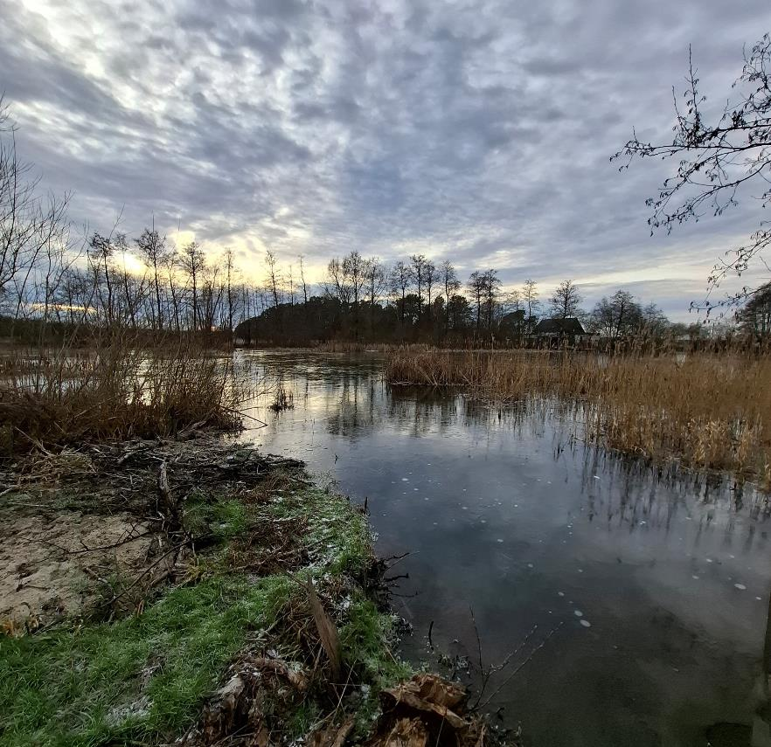

januari | 1
februari
mars
april
maj
juni
Lund | 2025-03-17
Kävlingeåns vattenråd

Provpunkt 24, Långgropen nedströms Eslöv 2020-02-18
 |  | 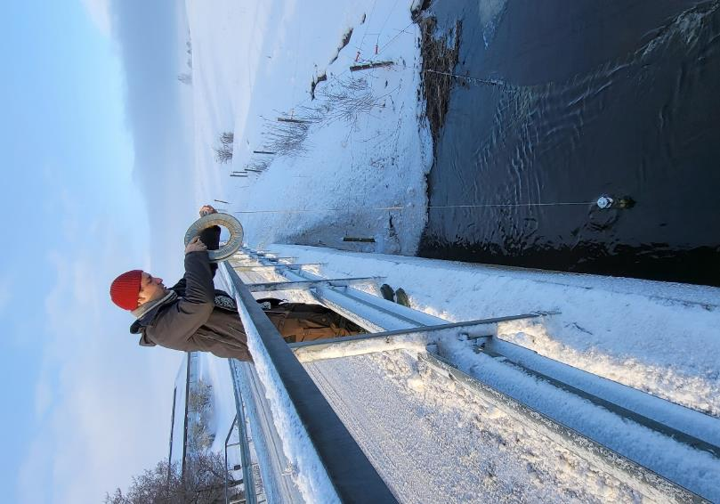

Lund | 2025-04-15
Kävlingeåns vattenråd

Bråån, 18/3-2025
 | 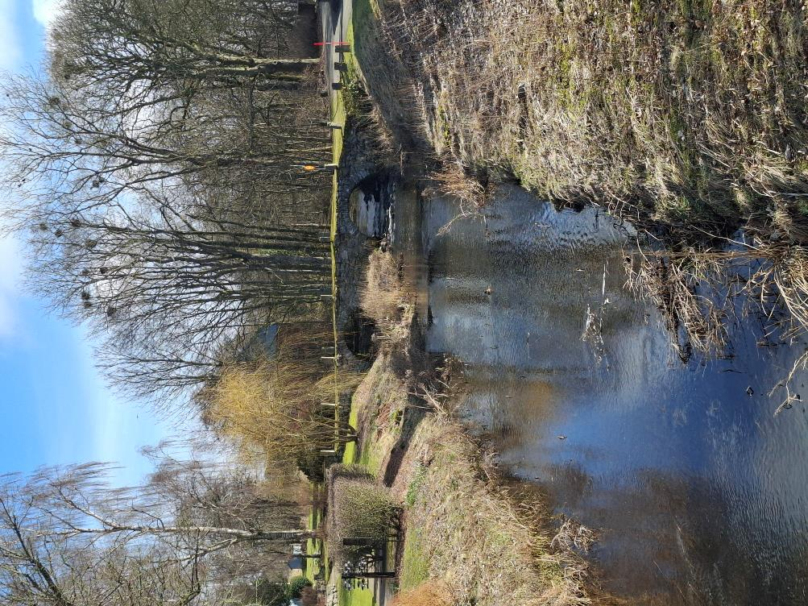

Lund | 2025-06-02
Kävlingeåns vattenråd

Högsmölla, 14/4 2025
 | 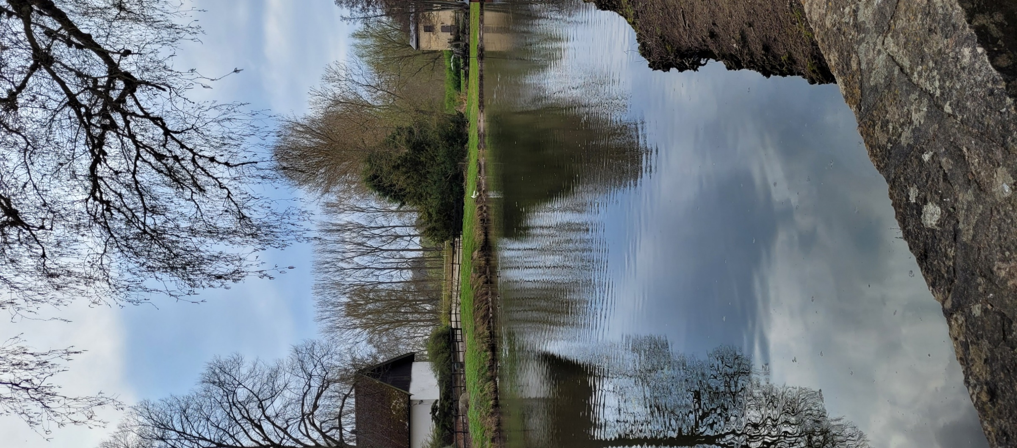

Lund | 2025-06-27
Kävlingeåns vattenråd

Borstbäcken, 15/5 2025
 | 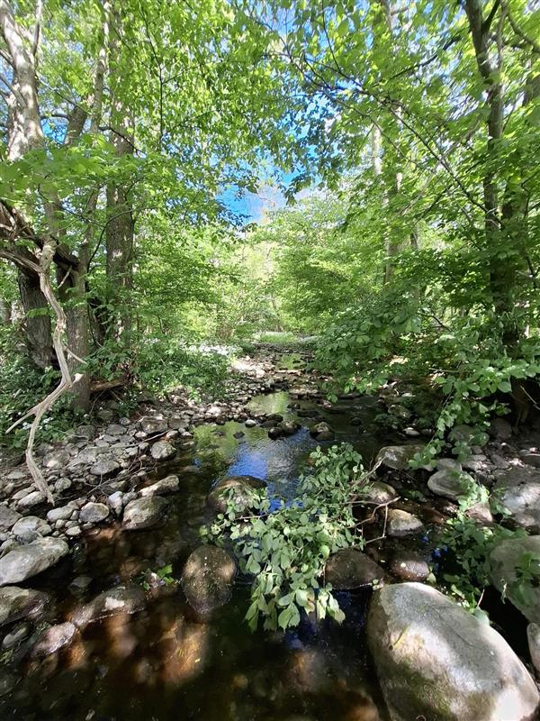

Lund | 2025-09-11
Kävlingeåns vattenråd

Kävlingeån, juni 2024

Lund | 2025-09-11
Kävlingeåns vattenråd

Vombsjöns utlopp, juli 2025
 |  | 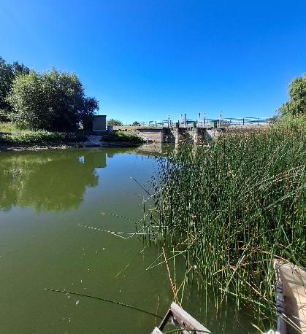

Lund | 2025-09-
Kävlingeåns vattenråd

Lund | 2025-10-
Kävlingeåns vattenråd

Provpunkt 3:2, Örstorpsbäcken 2021-09-29, med kippta kanter

Lund | 2025-11-
Kävlingeåns vattenråd
...

Kontakt
Startsida
Kävlingeån
Vattenkontroll - kontaktpersoner

Konsult: | Uppdragsgivare:
Ekologigruppen | Kävlingeåns Vattenråd
Stora Södergatan 8C | Teckniska förvaltningen
222 23 Lund | Lunds kommun
 | Box 41
Telefon: 046-106750 (växel) | 221 00 Lund

E-post: | E-post:
...

Länkar
Startsida
Kävlingeån
Vattenkontroll - länkar till äldre resultat mm
Länkar till nationell databas, SLU (Sveriges LantbruksUniversitet).
Välj data från en eller flera stationer. Välj från stationskarta eller tabell.
Internetuppkoppling krävs för denna funktion.

SLU, MVM fr o m 2013* | * Välj i Undersökningar, t ex: "SRK Kävlingeån"

Kävlingeåns vattenråd
VattenAtlas
...

Förklaring
Startsida
Resultat, per månad
Sorterat per provpunkt
Kävlingeån
Vattenkontroll - förklaring till färgmarkeringar

Indelning av halter och värden baseras på:
Bedömningsgrunder för miljökvalitet - Sjöar och Vattendrag
Naturvårdsverket 1999 (Rapport 4913)

Observera att bedömningsgrunderna rymmer fem klasser:

Följande parametrar ingår i den automatiska färgmarkeringen:
...

